Sheet1
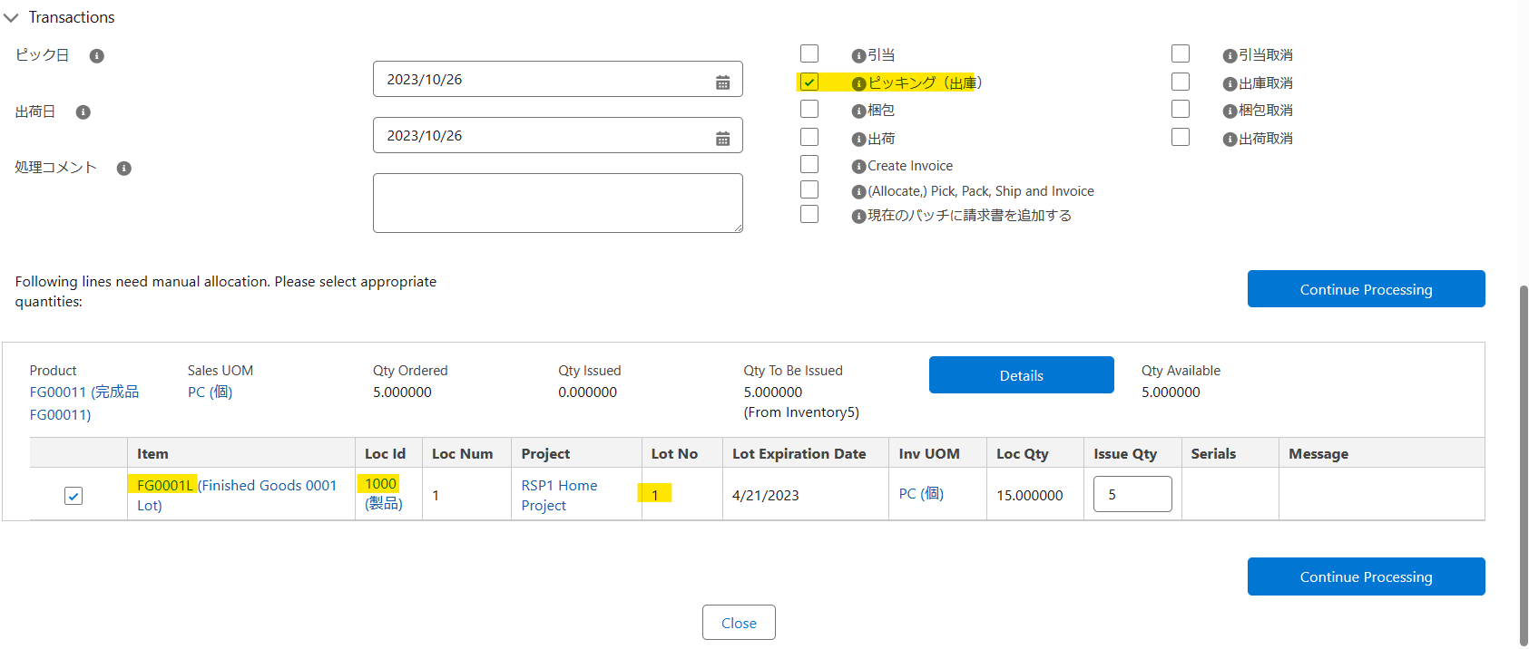
 | 製品(Lot)単位で引当可否を設定（ITPLのSandbox環境）

方法１：
 | Step1: 引当て不可のロケーショを作成します。（引当不可のロケーションとは、”Inventory Location Type” が ”Non-nettable” もしくは ”Default Available for Picking Indicator” が ”False” のロケーションIDです）

 | Step2: ロケーション間移動を行って、引当不可のロケーションに移動します。
 | 例：在庫ロケーション元
 | 在庫：FG0001L (Finished Goods 0001 Lot)
 | ロケーションID：1000
 | ロケーションID：1000タイプ：利用可能
 | LOT番号：１
 | 数量：17

 | 在庫ロケーション先
 | ロケーションID：6000
 | 移動数量：２
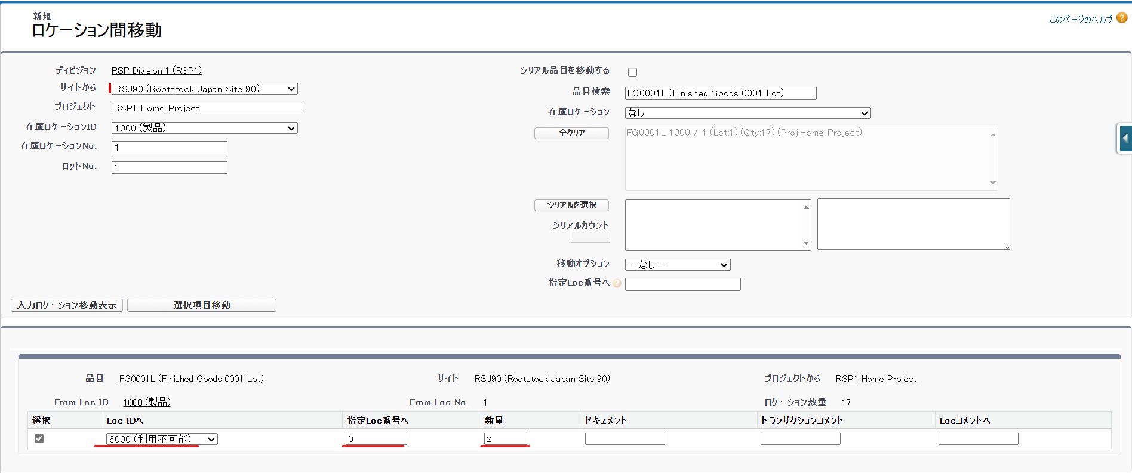

 | 移動した結果は
 | 利用可能数量は15になりました。引当不可数量が２になりました。でも保管する場所を分けました（ロケーションID1000とロケーション6000）

方法２：Inventory Item By Lot画面に「保留」区分をTRUEで設定します。
この設定でInventory Item By Lot画面に引当不可数量を反英しませんがSO処理のPickするときに保留したLOTを選択できません。
例：保留をFALSEで設定する場合
在庫「FG0001L」の引当可能数量は20個（LOT「１」が15個、LOT「20231026_1」が5個）です

SOヘッダの関連タブに在庫チェックするとQty Available が20個です

ピッキングするときにLOT「１」とLOT「20231026_1」を選択できます・

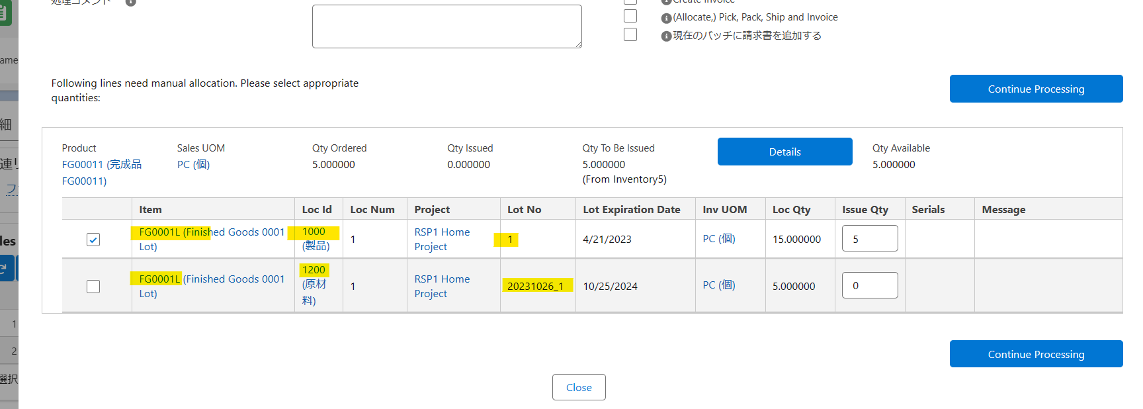

保留をTRUEで設定する場合

SOヘッダの関連タブに在庫チェックするとQty Available が15個です

ピッキングするときにLOT「１」だけを選択できます・

